Báo giá Sunery
CÔNG TY CỔ PHẦN ĐIỆN QUANG MINH
Số 3, ngõ 795 Nguyễn Khoái, Lĩnh Nam, Hoàng Mai, Hà Nội
Số điện thoại : 0986985588/0976551889

 |  |  | BẢNG BÁO GIÁ SẢN PHẨM

 |  |  |  | Áp dụng từ 01/02/2026
 | Mức Doanh số áp dụng chiết khấu ( Tính từ 01/02/2026 đến 31/12/2026)
 | 1. Doanh số đạt 1.500.000.000 ( Một tỷ năm trăm triệu đồng) chiếu khấu 1%
 | 2. Doanh số đạt từ 2.000.000.000 ( Hai tỷ đồng) trở lên chiếu khấu 2%

STT | TÊN SẢN PHẨM | MÃ SẢN PHẨM | ẢNH | THÔNG SỐ | GIÁ PHÂN PHỐI | GIÁ BÁN TỐI THIỂU | GIÁ NIÊM YẾT
HARE
1 | Nồi chiên không dầu Hare (9.2L) | HR-AF928 | 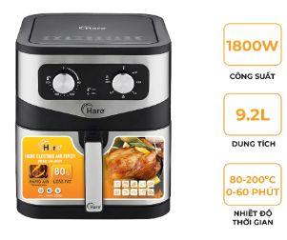 | Nồi chiên không dầu Hare HR-AF928 (9.2L) Dung tích:9.2L Công suất:1800W Trọng lượng:6.1kg Nhiệt độ: 80-200 độ Thời gian:0-60 phút 2 Khay nướng kéo ra tiện dụng, dễ vệ sinh Thân trong bằng inox cao cấp không rỉ | 820,000 | 1,390,000 | 2,550,000
2 | Nồi chiên không dầu Hare (9.2L) | HR-AF925 | 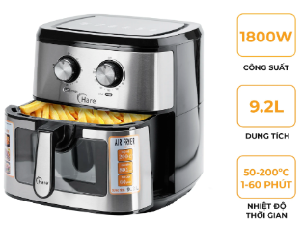 | Nồi chiên không dầu Hare HR-AF925 (9.2L) Khay nước có mặt kính giúp người nội trợ quan sát thức ăn bên trong dễ dàng. Có 1 khay nướng và 1 vỉ nướng đi kèm Dung tích:9.2L Công suất:1800W Trọng lượng:6.8kg Nhiệt độ: 50-200 độ Thời gian:1-60 phút Khay nướng kéo ra tiện dụng, dễ vệ sinh Thân trong bằng inox cao cấp không rỉ | 880,000 | 1,490,000 | 2,850,000
3 | Nồi nấu chậm Hare HR-SC535 (3,5L) ( 3 màu xanh và đen) | HR-SC535 | 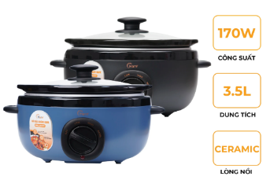 | Nồi nấu chậm Hare HR-SC535 (3,5L) Công suất: 170W Dung tích: 3,5L Lòng nồi chất liệu gốm sứ 3 chế độ: Nhiệt độ cao, Nhiệt độ thấp và giữ ấm | 385,000 | 650,000 | 1,100,000
4 | Nồi nấu chậm Hare HR-SC525 (2,5L) (MÀU ĐÈN VÀ MÀU XANH) | HR-SC525 | 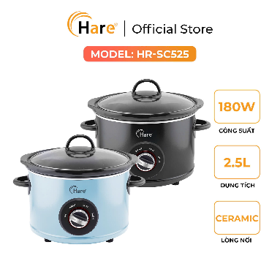 | Nồi nấu chậm Hare HR-SC525 (2,5L) Công suất: 180W Dung tích: 2,5L Lòng nồi chất liệu gốm sứ 3 chế độ: Nhiệt độ cao, Nhiệt độ thấp và giữ ấm | 285,000 | 550,000 | 855,000
5 | Nồi lẩu điện Hare HR-MT5002 (5L) ( MÀU GHI VÀ MÀU VÀNG) | HR-MT5002 | 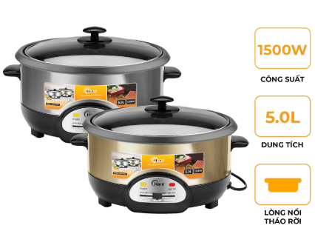 | Nồi lẩu điện Hare HR-MT5002 (5L) Công suất: 1500W Dung tích: 5L Đa dạng chức năng | 400,000 | 650,000 | 1,190,000
6 | Nồi áp suất inox 304 HR-PA2105 (5L) | HR-PA2105 | 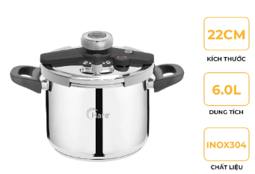 | Nồi áp suất inox 304 HR-PA2105 (5L) Dung tích 5L Chất liệu inox 304 sáng bóng Hệ thống 3 van an toàn Càng sử dụng càng sáng bóng, an toàn cho sức khỏe Thân dày 1.mm, nắp 1.2mm Đáy 5 lớp cân nặng: 3 kg Kích thược: Cao 13cm, rộng 22cm | 790,000 | 1,300,000 | 2,050,000
7 | Nồi áp suất inox 304 HR-PA2106 (6L) | HR-PA2106 |  | Nồi áp suất inox 304 HR-PA2106 (6L) Chất liệu inox 304 sáng bóng Hệ thống 3 van an toàn Càng sử dụng càng sáng bóng, an toàn cho sức khỏe Thân dày 1.mm, nắp 1.2mm Đáy 5 lớp cân nặng: 3.15kg Phù hợp gia đình 4-6 người | 840,000 | 1,350,000 | 2,100,000
8 | Nồi áp suất inox 304 HR-PA2107 (7L) | HR-PA2107 | 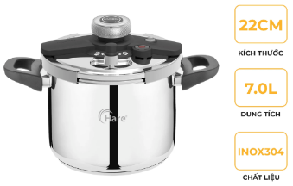 | Nồi áp suất inox 304 HR-PA2107 (7L) Chất liệu inox 304 sáng bóng Hệ thống 3 van an toàn Càng sử dụng càng sáng bóng, an toàn cho sức khỏe Thân dày 1.mm, nắp 1.2mm Đáy 5 lớp cân nặng: 3.3kg Phù hợp gia đình 6-8 người | 890,000 | 1,450,000 | 2,250,000
9 | Nồi áp suất inox 304 HR-PA2108 (8L) | HR-PA2108 | 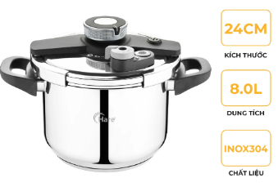 | Nồi áp suất inox 304 HR-PA2108 (8L) Chất liệu inox 304 sáng bóng Càng sử dụng càng sáng bóng, an toàn cho sức khỏe Thân dày 1.mm, nắp 1.2mm Đáy 5 lớp cân nặng: 3.78kg Phù hợp gia đình 6-10 người | 945,000 | 1,550,000 | 2,400,000
10 | Nồi áp suất điện Hare HR-PC606 (6L) ( 2 MÀU: XANH VÀ GHI) | HR-PC606 | 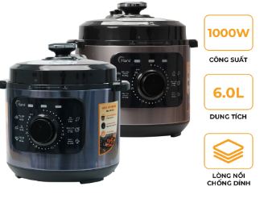 | Nồi áp suất điện Hare HR-PC606 (6L) Dung tích: 6L Công suất 1000W Lòng nồi chống dính an toàn cao cấp Chức năng nấu đa dạng: nấu cháo, hầm xương,… | 790,000 | 1,450,000 | 2,250,000
11 | Nồi áp suất điện Hare HR-PC608 (6L) | HR-PC608 | 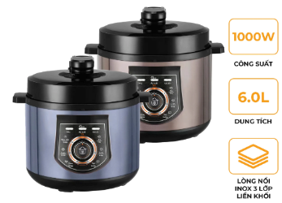 | Nồi áp suất điện Hare HR-PC608 (6L) Dung tích: 6L Công suất 1000W Lòng nồi inox 304 an toàn cao cấp Chức năng nấu đa dạng: nấu cháo, hầm xương,… | 850,000 | 1,490,000 | 2,300,000
12 | Nồi cơm điện Hare HR-RC1206 | HR-RC1206 | 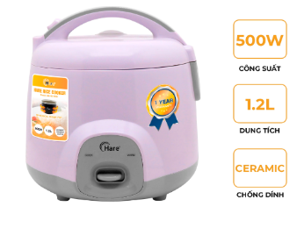 | Nồi cơm điện Hare HR-RC1206 Công suất: 500W Dung tích: 1.2L Thân nhựa Lòng nồi niêu nặng 440g, dày 2 mm Chất chống dính Ceramic an toàn sức khỏe, dễ vệ sinh lòng nồi. | 485,000 | 850,000 | 1,350,000
13 | NỒI CƠM ĐIỆN HARE HR-RC1816 (1.8L) | HR-RC1816 | 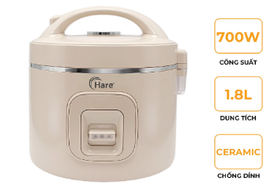 | NỒI CƠM ĐIỆN HARE HR-RC1816 (1.8L) Dung tích:1,8L Công suất: 700W Lòng nồi dạng niêu, chống dính Ceramic dày 1.85mm, nặng 650g Thân nhựa | 700,000 | 1,300,000 | 2,050,000
14 | Bếp điện từ Hare HR-IC1516 | HR-IC1516 | 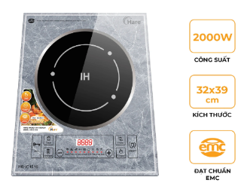 | Bếp điện từ Hare HR-IC1516 Mặt kính pha lê gương cường lực cao cấp. Công suất cao: 2000w Trang bị quạt gió Kích thước: 32x39cm Điều khiển cảm ứng, có 6 chế độ nấu tiện lợi Có chức năng hẹn giờ Đạt tiêu chuẩn EMC (Chống từ trường, an toàn khi đun nấu) | 495,000 | 950,000 | 1,480,000
15 | Nồi lẩu inox đúc 3 lớp Hare HR-P3528 (28cm) | HR-P3528 | 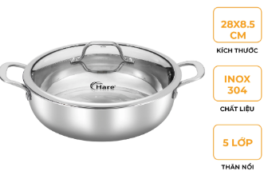 | Nồi lẩu inox đúc 3 lớp Hare HR-P3528 (28cm) Kích thước: 28cm Inox:304 an toàn cho sức khỏe, bắt từ nhanh Nắp kính cường lực dễ quan sát | 360,000 | 680,000 | 1,055,000
16 | Nồi inox đúc liền khối Hare HR-P3518 (18Cm) | HR-P3518 | 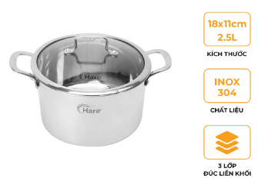 | Nồi inox đúc liền khối Hare HR-P3518 (18Cm) Chất liệu inox 304 cao cấp Kết cấu 3 lớp, thành nồi dày 2.2mm Vung kính GT Kích thước: Nồi 18cm: 18x11cm, dung tích 2,5L, nặng 1,37kg | 320,000 | 500,000 | 920,000
17 | Nồi inox đúc liền khối Hare HR-S3520 (20cm) | HR-S3520 | 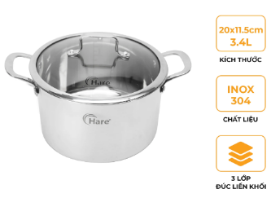 | Nồi inox đúc liền khối Hare HR-S3520 (20cm) Chất liệu inox 304 cao cấp Kết cấu 3 lớp, thành nồi dày 2.2mm Vung kính GT Kích thước: Nồi 20cm: 20x11,5cm, dung tích 3,4L, nặng 1,62kg | 340,000 | 560,000 | 1,020,000
18 | Nồi inox đúc liền khối Hare HR-S3524 (24cm) | HR-S3524 | 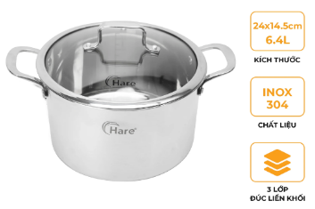 | Nồi inox đúc liền khối Hare HR-S3524 (24cm) Chất liệu inox 304 cao cấp Kết cấu 3 lớp, thành nồi dày 2.2mm Vung kính GT Kích thước: Nồi 24cm: 24x14,5cm, dung tích 6,4L, nặng 2,32kg | 390,000 | 620,000 | 1,140,000
19 | Chảo rán, Inox đúc 5 lớp Hare HR-P2024 (24*5.5cm) | HR-P2024 | 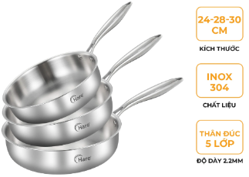 | Chảo rán, Inox đúc 5 lớp Hare HR-P2024 (24*5.5cm) Chảo rán chống dính thự thân Inox đúc 3 lớp có từ. Lớp trong cùng inox 304, ở giữa nhôm, lớp ngoài cùng inox 430. Thân dày 2,2mm. Sử dụng trên mọi loại bếp Tay cầm chắc chắn, cách nhiệt tốt | 240,000 | 410,000 | 635,000
20 | Chảo rán, Inox đúc 5 lớp Hare HR-P2028 (28*7cm) | HR-P2028 |  | Chảo rán, Inox đúc 5 lớp Hare HR-P2028 (28*7cm) Chất liệu inox 304 Chảo rán chống dính thự thân Inox đúc 5 lớp có từ. Thân dày 2,2mm. Sử dụng trên mọi loại bếp Tay cầm chắc chắn, cách nhiệt tốt | 290,000 | 490,000 | 760,000
21 | Chảo rán, Inox đúc 5 lớp Hare HR-P2030 (30*7cm) | HR-P2030 |  | Chảo rán, Inox đúc 5 lớp Hare HR-P2030 (30*7cm) Chất liệu inox 304 Chảo rán chống dính thự thân Inox đúc 5 lớp có từ. Thân dày 2,2mm. Sử dụng trên mọi loại bếp Tay cầm chắc chắn, cách nhiệt tốt | 310,000 | 540,000 | 850,000
22 | Chảo xào, Inox đúc 5 lớp Hare HR-P2818 (18*8cm) | HR-P2818 | 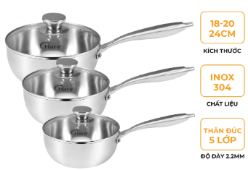 | Chảo xào, Inox đúc 5 lớp Hare HR-P2818 (18*8cm) Chảo xào chống dính thự thân Inox đúc 3 lớp có từ. Lớp trong cùng inox 304, ở giữa nhôm, lớp ngoài cùng inox 430. Thân dày 2,2mm. Sử dụng trên mọi loại bếp Tay cầm chắc chắn, cách nhiệt tốt | 285,000 | 465,000 | 730,000
23 | Chảo xào, Inox đúc 5 lớp Hare HR-P2820 (20*8.5cm) | HR-P2820 |  | Chảo xào, Inox đúc 5 lớp Hare HR-P2820 (20*8.5cm) Chảo xào chống dính thự thân Inox đúc 3 lớp có từ. Lớp trong cùng inox 304, ở giữa nhôm, lớp ngoài cùng inox 430. Thân dày 2,2mm. Sử dụng trên mọi loại bếp Tay cầm chắc chắn, cách nhiệt tốt | 310,000 | 595,000 | 920,000
24 | Chảo xào, Inox đúc 5 lớp Hare HR-P2824 (24*9cm) | HR-P2824 |  | Chảo xào, Inox đúc 5 lớp Hare HR-P2824 (24*9cm) Chảo xào chống dính thự thân Inox đúc 3 lớp có từ. Lớp trong cùng inox 304, ở giữa nhôm, lớp ngoài cùng inox 430. Thân dày 2,2mm. Sử dụng trên mọi loại bếp Tay cầm chắc chắn, cách nhiệt tốt | 370,000 | 650,000 | 980,000
21 | Nồi inox HareHR-P3038 | HR-P3038 | 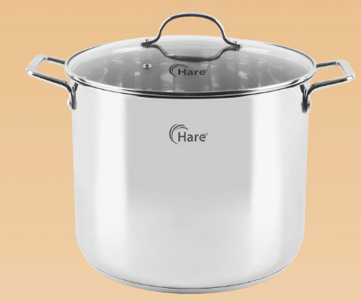 | Nồi inox Hare YK-P3038 Kích thước: 32cm Inox: 201 Đáy 5 lớp. Dung tích:17L | 475,000 | 800,000 | 1,320,000
25 | Bộ nồi hấp inox 3 tầng Hare HR-NH30F6 (30cm) | HR-NH30F6 | 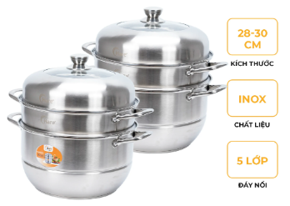 | Bộ nồi hấp inox 3 tầng Hare HR-NH30F6 (30cm) Inox 201 an toàn cho sức khỏe Nắp kính quan sát thức ăn 3 tầng hấp - 5 đáy Đa chức năng: luộc gà, đồ xôi, hấp gà, cá, hải sản | 430,000 | 750,000 | 1,200,000
26 | Bộ nồi Inox đáy từ Hare HR-S3528 | HR-S3528 | 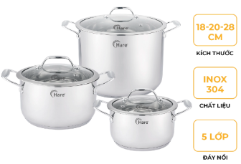 | Bộ nồi Inox đáy từ Hare HR-S3528 Inox: 304 Kích thước: 18x11,5cm-20x12,5cm-28x20cm Độ dày thân: Nồi 18cm,20cm dày 0,5mm, nồi 28cm dày 0,6mm Đáy: 5 lớp | 750,000 | 1,550,000 | 2,400,000
27 | Ấm đun siêu tốc Hare HR-KE1828 (1,8L) | HR-KE1828 | 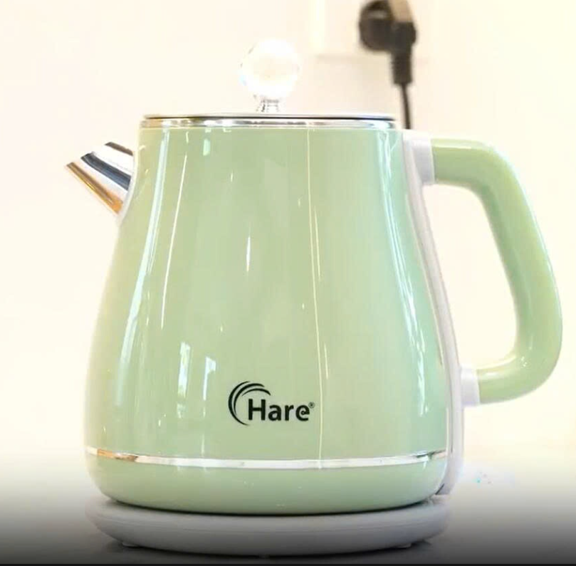 | Ấm đun siêu tốc Hare HR-KE1828 (1,8L) Công suất: 1800W Dung tích: 1.8L Ấm làm bằng chất liệu inox 304 cao cấp Vỏ nhựa 2 lớp cách nhiệt Trang bị rơle kép chống nước | 315,000 | 490,000 | 800,000
28 | Máy sấy tóc Hare HR-HD1225 | HR-HD1225 | 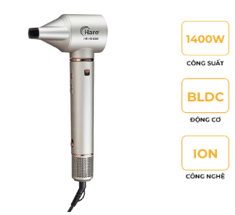 | Máy sấy tóc Hare HR-HD1225 Công suất: 1400W Động cơ BLDC - không chổi than bền bỉ, bảo vệ tóc Công nghệ ION Thiết kế thông minh, đầu sấy có thể tháo rời Có Chức năng sấy mát, sấy nhiệt 2 mức nhiệt Có móc treo tiện dụng | 495,000 | 790,000 | 1,250,000
29 | Máy vắt cam HR-VC607 (0.7L-40w) | HR-VC607 | 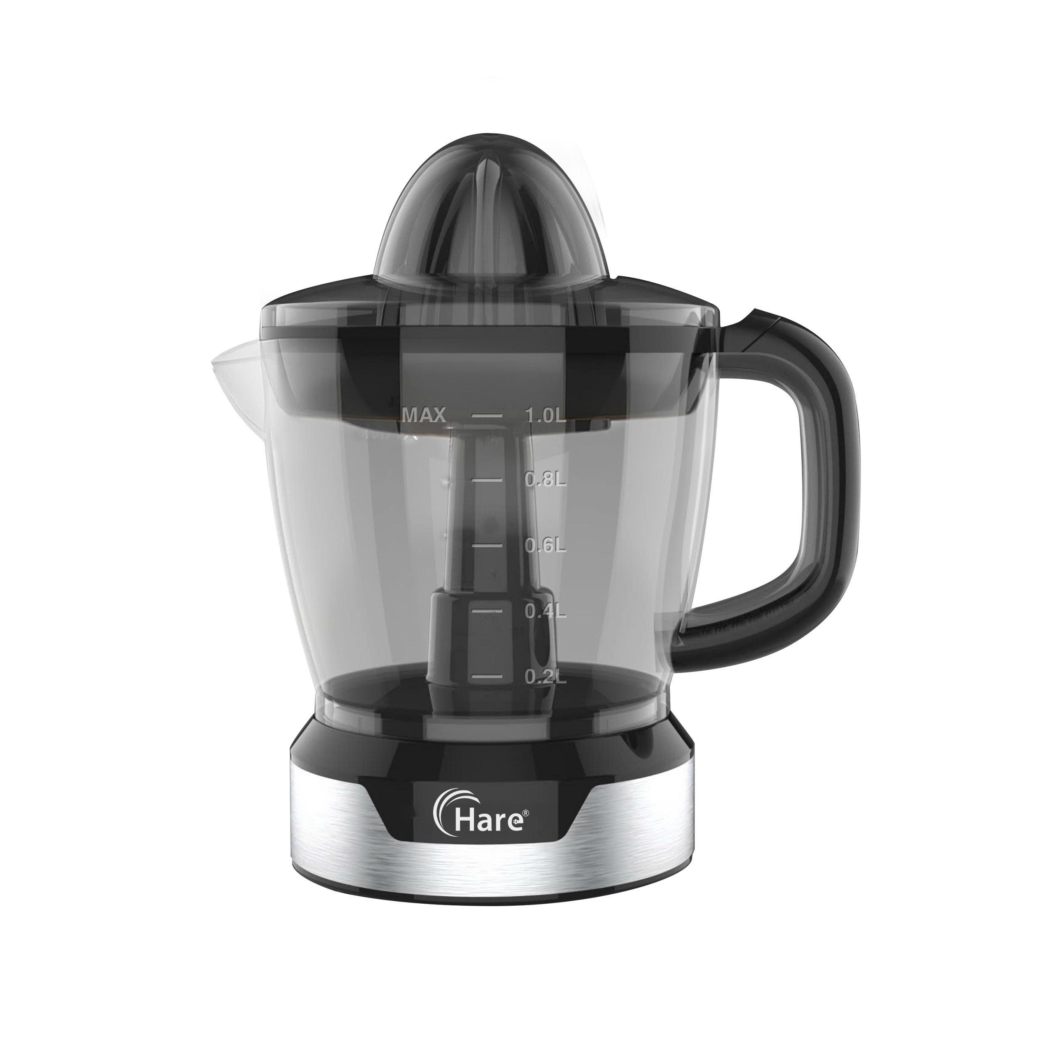 | Máy vắt cam HR-VC607 (0.7L-40w) Dung tích: 0.7L Công suất: 40W Chất liệu: Nhựa cao cấp an toàn cho sức khỏe Thế kế: hai đầu vắt linh hoạt | 160,000 | 260,000 | 475,000
30 | Máy vắt cam HR-VC610 (1L-40w) | HR-VC610 | 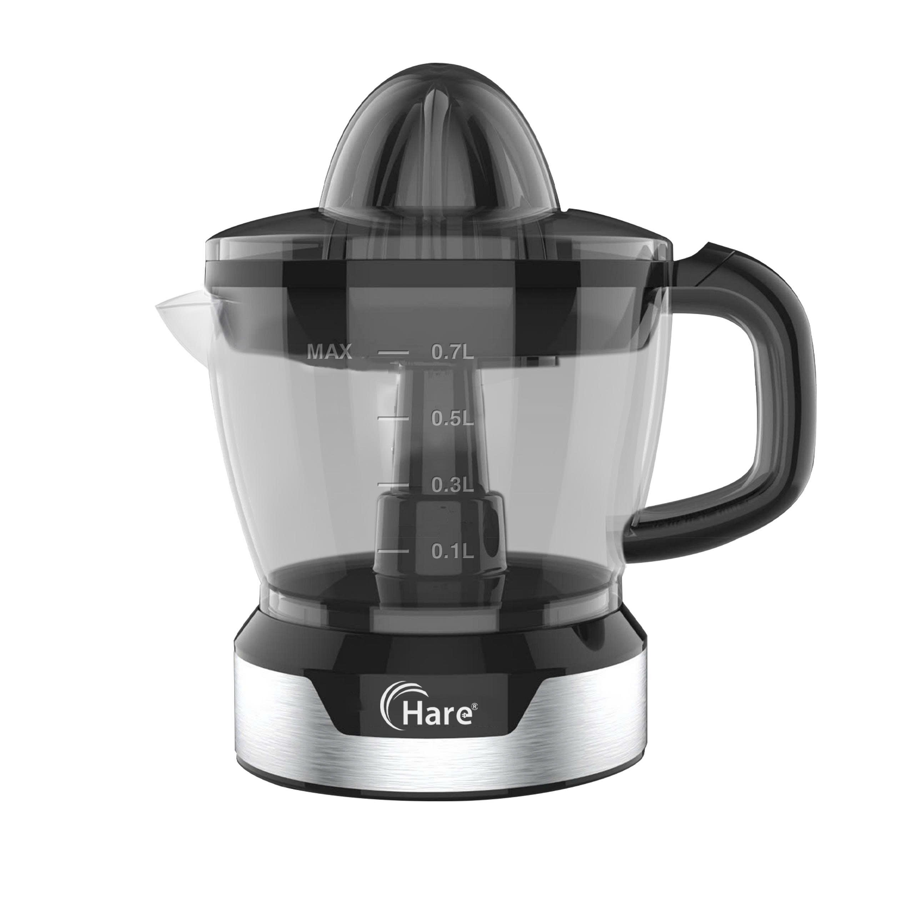 | Máy vắt cam HR-VC610 (1L-40w) Dung tích: 1L Công suất: 40W Chất liệu: Nhựa cao cấp an toàn cho sức khỏe Thế kế: hai đầu vắt linh hoạt | 180,000 | 290,000 | 645,000
31 | Máy xay sinh tố Hare HR-BL6386 | HR-BL6386 | 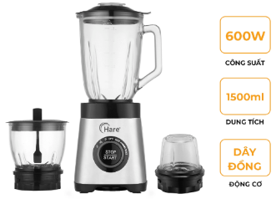 | Máy xay sinh tố Hare HR-BL6386 Công suất: 600W Động cơ: 100% đồng 3 cối thuỷ tinh: Cối sinh tố 1500ml. Cối xay thịt 800ml, cối xay hạt 325ml 4 chế độ xay thông minh ( tuỳ chọn tốc độ, nhồi, nghiền đá, sinh tố) | 705,000 | 1,150,000 | 1,780,000
32 | Máy sưởi gốm Hare HR-HT2000 (dạng | HR-HT2000 | 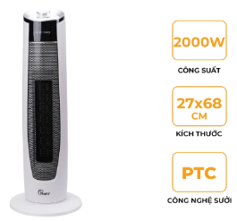 | Máy sưởi gốm Hare HR-HT2000 (dạng cây) - 2 mức công suất 1000W và 2000W - Công nghệ sưởi PTC Ceramic làm ấm nhanh, tiết kiệm điện, không phát sáng, không đốt cháy oxi - Quạt gió chạy bằng Turbo - Phù hợp với diện tích 15-20m2, ba chế độ mát - ấm - nóng - Tính năng đảo chiều - Chế độ tự ngắt khi đổ - Điều khiển núm xoay đơn giản - Kích thước: 67,5x26,5x27cm | 450,000 | 790,000 | 1,225,000
33 | Máy sưởi gốm Hare HR-HT2001 (dạng cây) | HR-HT2001 | 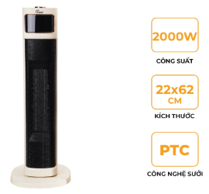 | Máy sưởi gốm Hare HR-HT2001 (dạng cây) - 2 mức công suất 1000W và 2000W - Công nghệ sưởi PTC Ceramic làm ấm nhanh, tiết kiệm điện, không phát sáng, không đốt cháy oxi - Phù hợp với diện tích 15-20m2, ba chế độ mát - ấm - nóng - Tính năng đảo chiều - Chế độ tự ngắt khi đổ - Điều khiển núm xoay đơn giản - Kích thước: 22x62cm | 510,000 | 950,000 | 1,475,000
34 | Máy sấy quần áo Hare HR-CD1208 | HR-CD1208 | 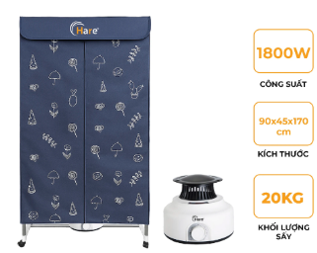 | Máy sấy quần áo Hare HR-CD1208 Công suất 1800W Điện áp 220-240V Yên tĩnh, không gây tiếng ồn Gió xoay 360 độ, hiệu quả làm khô tốt Kích thước: 170 x 90 x 45cm | 690,000 | 1,190,000 | 1,845,000
35 | Máy hút ẩm Hare HR-DF2532 | HR-DF2532 | 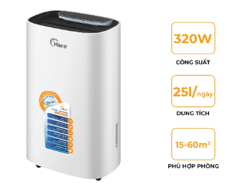 | Máy hút ẩm Hare HR-DF2532 - Công suất: 320W - Trọng lượng: 15,5kg - Dung tích hút ẩm: 25L/ngày - Dung tích bình chứa: 5L, phù hợp với phòng có diện tích 15-60m2 - Chức năng: hút ẩm, lọc không khí (Lưới lọc 2 trong 1 (Carbon + Hepa), sấy quần áo,... - Hoạt động trong môi trường nhiệt độ từ 5°C - 35°C -Có tay cầm và bánh xe di chuyển tiện lợi. - Kích thước: 370x233x680mm | 3,650,000 | 5,900,000 | 9,150,000
YOAKE
36 | Nồi áp suất inox 304 YK-PA516 (6L) | YK-PA516 | 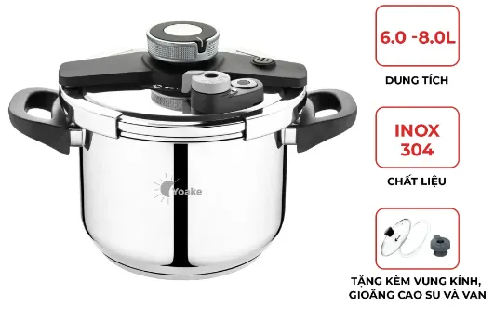 | Nồi áp suất inox 304 YK-PA516 (6L) Chất liệu inox 304 sáng bóng Hệ thống 3 van an toàn Càng sử dụng càng sáng bóng, an toàn cho sức khỏe Thân dày 1.mm, nắp 1.2mm Đáy 5 lớp cân nặng: 3.25kg Phù hợp gia đình 4-6 người | 840,000 | 1,350,000 | 2,100,000
37 | Nồi áp suất inox 304 YK-PA518 (8L) | YK-PA518 |  | Nồi áp suất inox 304 YK-PA518 (8L) Chất liệu inox 304 sáng bóng Hệ thống 3 van an toàn Càng sử dụng càng sáng bóng, an toàn cho sức khỏe Thân dày 1.mm, nắp 1.2mm Đáy 5 lớp Phù hợp gia đình 6-8 người | 945,000 | 1,550,000 | 2,400,000
38 | Nồi nấu chậmYoake YK-SC635 (3,5L) | YK-SC635 | 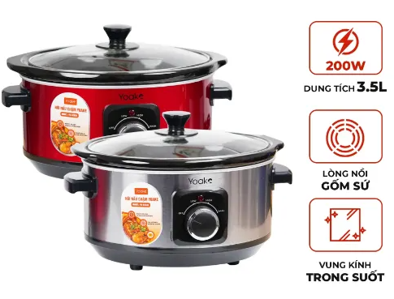 | Nồi nấu chậmYoake YK-SC635 (3,5L) Công suất: 200W Dung tích: 3,5L Lòng nồi chất liệu gốm sứ ceramic 3 chế độ: Nhiệt độ cao, Nhiệt độ thấp và giữ ấm. Nồi nấu chậm: Om cá, cháo Nấu chậm: Giữ nguyên dinh dưỡng của thức ăn | 350,000 | 650,000 | 980,000
39 | Nồi lẩu điện Yoake YK-MT860 | YK-MT860 | 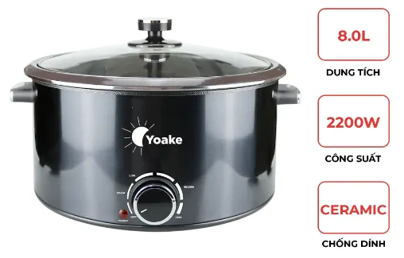 | Nồi lẩu điện Yoake YK-MT860 Dung tích: 8.0L Công suất: 2200W Chất liệu lòng nồi: Ceramic chống dính Nắp: Kính cường lực Điều chỉnh: Núm xoay | 560,000 | 960,000 | 1,450,000
40 | Bếp điện từ Yoake YK-IC921 | YK-IC921 | 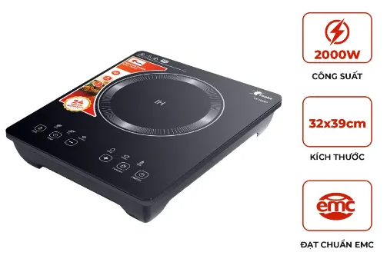 | Bếp điện từ Yoake YK-IC921 Mặt kính pha lê gương cường lực cao cấp. Có bát lẩu inox size 30 đi kèm Công suất cao: 2000w, đun sôi nhanh Trang bị 2 quạt gió Kích thước: 36x39cm Điều khiển cảm ứng, có 6 chế độ nấu tiện lợi Có chức năng hẹn giờ Đạt tiêu chuẩn EMC (Chống từ trường, an toàn khi đun nấu) | 765,000 | 990,000 | 1,535,000
41 | Nồi áp suất điện YOAKE HR-PC506 (6L) | YK-PC506 | 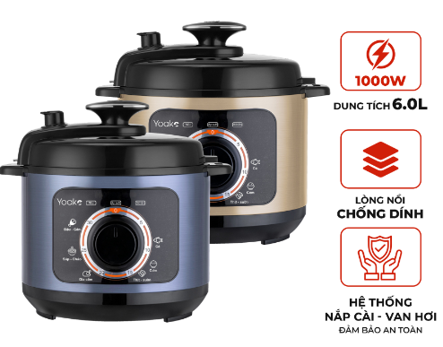 | Nồi áp suất điện YOAKE HR-PC506 (6L) Dung tích: 6L Công suất 1000W Lòng nồi chống dính an toàn cao cấp Chức năng nấu đa dạng :nấu cơm, cháo, hấp, hầm xương,.. | 790,000 | 1,450,000 | 2,250,000
42 | Nồi áp suất điện Yoake YK-PC508 (6L) | YK-PC508 | 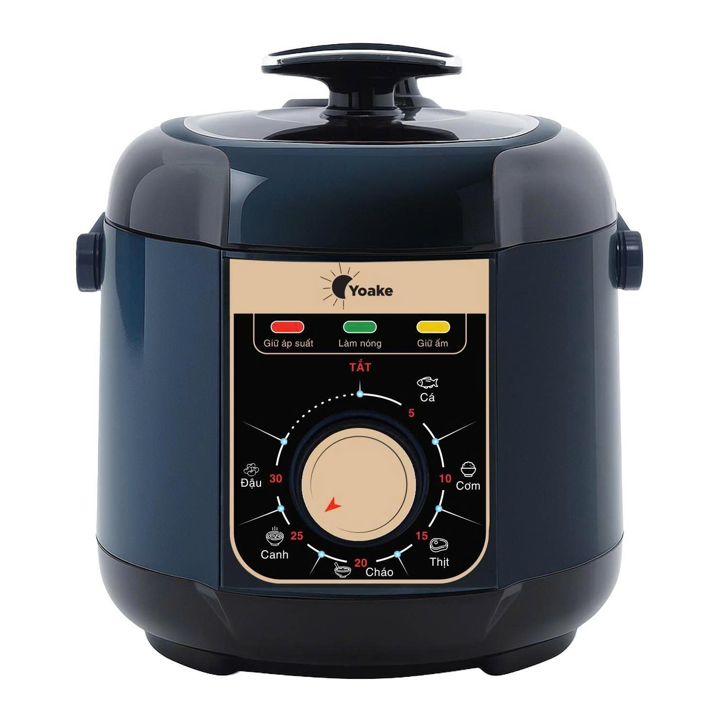 | Nồi áp suất điện Yoake YK-PC508 (6L) Dung tích: 6L Công suất 1000W Lòng nồi inox 304 cao cấp, an toàn cho sức khỏe Chức năng nấu đa dạng: nấu cháo, hầm xương,… | 880,000 | 1,490,000 | 2,300,000
43 | Bộ nồi hấp Inox 304 Yoake YK-SP388 | YK-SP388 | 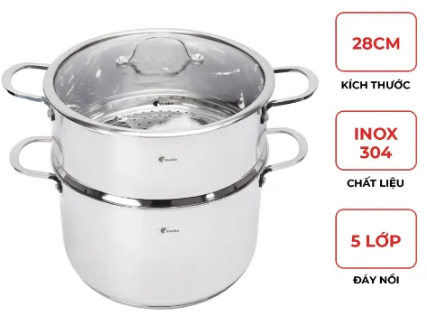 | Bộ nồi hấp Inox 304 Yoake YK-SP388 (28CM) Kích thước: 38cm Inox: 304 Độ dày thân 0,5mm, đáy 3.0mm. Kích thước: Nồi 28x18cm; xửng hấp 28x12.5cm | 570,000 | 8,900,000 | 1,380,000
44 | Máy sấy quần áo Yoake YK-CD519 | YK-CD519 | 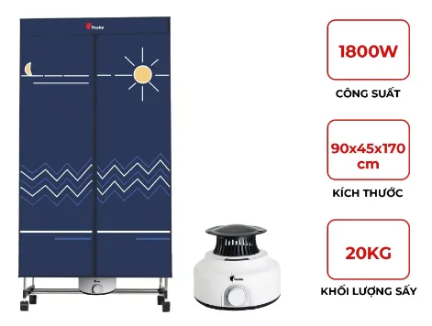 | Máy sấy quần áo Yoake YK-CD519 Công suất 1800W Điện áp 220-240V Kích thước: 170 x 90 x 45cm | 690,000 | 1,190,000 | 1,845,000
45 | Máy sấy tóc Yoake YK-HD556 | YK-HD556 | 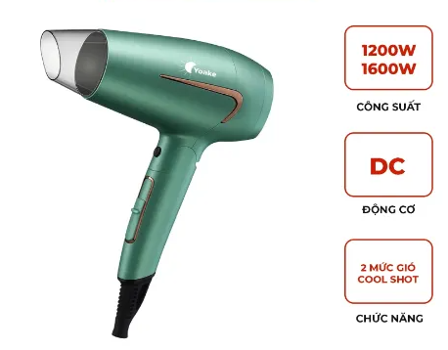 | Máy sấy tóc Yoake YK-HD556 - Công suất: 1200-1600W - 2 tốc độ - Có Chức năng sấy mát -Tay cầm gấp gọn - Có móc treo tiện dụng | 155,000 | 299,000 | 465,000
46 | Máy sấy tóc Yoake YK-HD558 | YK-HD558 | 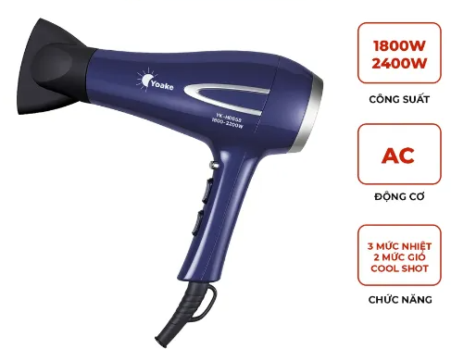 | Máy sấy tóc Yoake YK-HD558 - Công suất: 1800W-2200W - Động cơ AC mạnh mẽ, bền bỉ - Có Chức năng sấy mát - 2 mức gió - 3 mức nhiệt - Có móc treo tiện dụng - Tự ngắt khi quá nhiệt | 265,000 | 450,000 | 700,000

